PIEZA 1
Ficha técnica recurso educativo

OVA | ENFOQUE PROSPECTIVO DE LA SIMULACIÓN
Unidad de aprendizaje | 1
Tema: | Tema 1. Marco referencial de la prospectiva
Diseñador instruccional: | Carolina Castrillón
Categoría: | Animación/video |  |  | Otro

Detalles
Descripción | Voz en off/Guion/Texto |  | Imagen
Crear infografía con información relacionada en el guion y con infografía propuesta en REFERENCIAS. Nombre de la imagen 1: jouvenel.png | “La prospectiva no es una profecía bíblica o una predicción y no busca predecir el futuro. Más que develar algún futuro prefabricado, la prospectiva ofrece una aproximación que ayuda a construir el futuro. Nos habilita a considerar el mundo del mañana como algo que creamos, más que algo previamente decidido, como un misterio que solamente necesita ser revelado” (de Jouvenel, 2000). |  |  REF 1.

Tiempo estimado(Si aplica): |  | N.A.
Referencias: | https://www.freepik.es/vector-gratis/testimonial-burbuja-texto_3124924.htm#page=1&query=comentario&position=31

PIEZA 2
Ficha técnica recurso educativo

OVA | ENFOQUE PROSPECTIVO DE LA SIMULACIÓN
Unidad de aprendizaje | 1
Tema: | Tema 1. Marco referencial de la prospectiva
Diseñador instruccional: | Carolina Castrillón
Categoría: | Animación/video |  |  | Otro

Detalles
Descripción | Voz en off/Guion/Texto |  | Imagen
Redibujar imagen. Nombre de la imagen 1: prospectiva.png | N.A. |  | 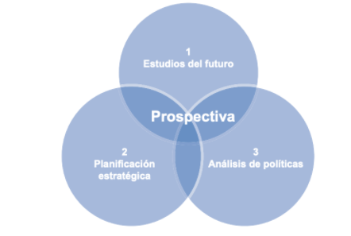 REF 1.

Tiempo estimado(Si aplica): |  | N.A.
Referencias: | N.A.

PIEZA 3
Ficha técnica recurso educativo

OVA | ENFOQUE PROSPECTIVO DE LA SIMULACIÓN
Unidad de aprendizaje | 1
Tema: | TEMA 2. PROSPECTIVA EN LAS ORGANIZACIONES
Diseñador instruccional: | Carolina Castrillón
Categoría: | Animación/video |  |  | Otro

Detalles
Descripción | Voz en off/Guion/Texto |  | Imagen
Redibujar imagen. Nombre de la imagen 1: prospectiva_empresarial.png | N.A. |  | 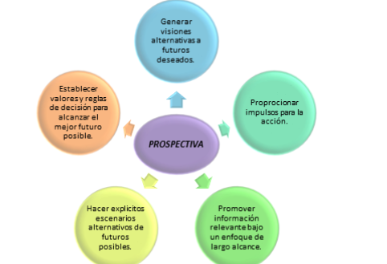 REF 1.

Tiempo estimado(Si aplica): |  | N.A.
Referencias: | N.A.

PIEZA 4
Ficha técnica recurso educativo

OVA | ENFOQUE PROSPECTIVO DE LA SIMULACIÓN
Unidad de aprendizaje | 1
Tema: | 3
Diseñador instruccional: | Carolina Castrillón
Categoría: | Animación/video |  |  | Otro

Detalles
Descripción | Voz en off/Guion/Texto |  | Imagen
Construir infografía con la información relacionada en el guion y con la infografía propuesta en esa misma proporción (vertical) Nombre de la imagen 1: abaco.jpg | APARTADO 1 El método se destina a reducir la incertidumbre que recae en un tema concreto. Para ello, se enfrenta el punto de vista de diferentes grupos de expertos interrogados. Además, de este modo, se analiza también la diversidad de opiniones. Más tarde, se realiza un registro del diagnóstico estratégico. APARTADO 2 Reginer ábaco se conoce por la amplia variedad de opciones de respuesta en cada tema. Así, se consigue evitar que se conteste tan solo “sí” o “no” y se da lugar a los matices y a las perspectivas. Consta de tres fases que se dividen en la recogida de información precisa, el tratamiento de las respuestas y el debate o la información del voto. APARTADO 3 El método del ábaco de Régnier se aplica para situaciones particulares. Un ejemplo sería la relevancia que recae sobre los problemas de una comunidad. En el proceso de análisis participan actores, así como expertos. (Cruzat, 2014) APARTADO 4 La priorización de los factores a analizar se realiza también con actores. Se señalan también las aplicaciones del sistema para analizar la respuesta que surge de un grupo de factores y conocer así la intensidad de un problema. |  | 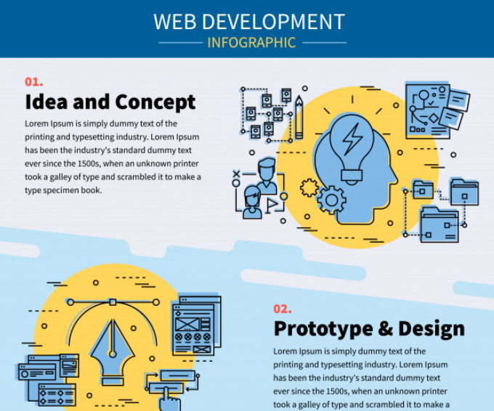 REF 1.

Tiempo estimado(Si aplica): |  | N.A.
Referencias: | https://www.freepik.es/vector-gratis/infografia-desarrollo-web_9387113.htm#page=1&query=analisis%20infografia&position=8

PIEZA 5
Ficha técnica recurso educativo

OVA | ENFOQUE PROSPECTIVO DE LA SIMULACIÓN
Unidad de aprendizaje | 1
Tema: | 3
Diseñador instruccional: | Carolina Castrillón
Categoría: | Animación/video |  |  | Otro

Detalles
Descripción | Voz en off/Guion/Texto |  | Imagen
Construir infografía con la información relacionada en el guion y con la infografía propuesta. Nombre de la imagen 1: tendencias.png | “El análisis de impacto de tendencias es un método de pronóstico que permite realizar extrapolaciones de tendencias históricas a fin de modificarlas en vista de las expectativas acerca de ciertos eventos futuros. Este método permite que un analista, interesado en seguir una tendencia determinada, incluya y analice de manera sistemática los efectos de los posibles eventos futuros que se consideran importantes.” (Cruzat, 2014) |  |  REF 1.

Tiempo estimado(Si aplica): |  | N.A.
Referencias: | https://www.freepik.es/vector-gratis/testimonial-forma-burbuja-texto_3124933.htm#page=1&query=comentario&position=58

PIEZA 6
Ficha técnica recurso educativo

OVA | ENFOQUE PROSPECTIVO DE LA SIMULACIÓN
Unidad de aprendizaje | 1
Tema: | 3
Diseñador instruccional: | Carolina Castrillón
Categoría: | Animación/video |  |  | Otro

Detalles
Descripción | Voz en off/Guion/Texto |  | Imagen
Construir infografía con la información relacionada en el guion y con la infografía propuesta. Nombre de la imagen 1: tecnología.jpg | APARTADO 1 Las aplicaciones actuales se han centrado en sistemas basados en la tecnología; los nodos en estas redes han sido tecnologías intermedias. APARTADO 2 Las redes conducen a un sistema final que depende de las tecnologías intermedias. APARTADO 3 El diseño final de una red tecnológica y los intervalos de tiempo entre los nodos se determinan en general realizando una serie de entrevistas exhaustivas con expertos. APARTADO 4 Las redes TSA nos recuerdan superficialmente a las redes PERT; sin embargo, el método TSA posee dos características distintivas: 1) su capacidad para incluir tecnologías alternativas, utilizando técnicas booleanas. 2) el uso de estimaciones probabilísticas del tiempo transcurrido entre nodos tecnológicos. (Cruzat, 2014) |  | 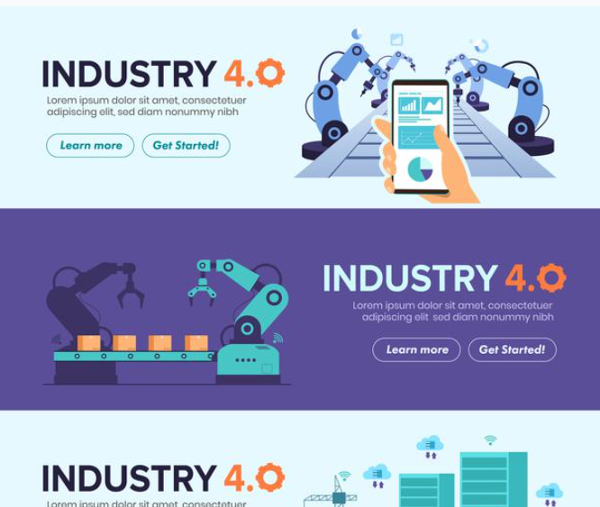 REF 1.

Tiempo estimado(Si aplica): |  | N.A.
Referencias: | https://www.freepik.es/vector-gratis/conjunto-banners-automatizacion-smart-factory_14244785.htm#page=1&query=tecnologia%20infografia&position=85

PIEZA 7
Ficha técnica recurso educativo

OVA | ENFOQUE PROSPECTIVO DE LA SIMULACIÓN
Unidad de aprendizaje | 1
Tema: | 3
Diseñador instruccional: | Carolina Castrillón
Categoría: | Animación/video |  |  | Otro

Detalles
Descripción | Voz en off/Guion/Texto |  | Imagen
Construir 4 tarjetas informativas con cada apartado relacionado en el guion. Las 4 tarjetas se visualizan en la imagen referente. Se ubica enlace para descargar de infografía. Nombre de la imagen 1: analisis_1.png Nombre de la imagen 2: analisis_2.png Nombre de la imagen 3: analisis_3.png Nombre de la imagen 4: analisis_4.png | APARTADO 1 El análisis estructural, matriz de impactos cruzados o análisis de dependencia e influencias, es uno de los métodos más utilizado en el desarrollo de escenarios prospectivos. Permite el estudio de las relaciones directas, las relaciones indirecta y las relaciones potenciales en el desarrollo de un proyecto o problema. APARTADO 2 Adicionalmente, vamos a trabajar la herramienta se denomina MIC MAC (Matriz de impactos cruzados y multiplicación aplicada a la Clasificación). El objetivo es analizar las relaciones que existen entre las variables y observar el cambio a través del tiempo, haciendo un análisis profundo con el ánimo de proyectar escenarios posibles. La funcionalidad y desarrollo del escenario análisis estructural de variables se desarrollará con el aplicativo de uso gratis y del instituto de prospectiva. APARATADO 3 MICMAC Para esta sesión es importante tener la herramienta del manual que se encuentra inmerso en el aplicativo y es fundamental para realizar el desarrollo e interpretación de las siguientes aspectos que se nombrar a continuación que se dará una breve definición que posteriormente ustedes deberán profundizar en el documento y la forma como se relaciona. El manual se encuentra inmerso en el aplicativo y con el apoyo del documento. |  | 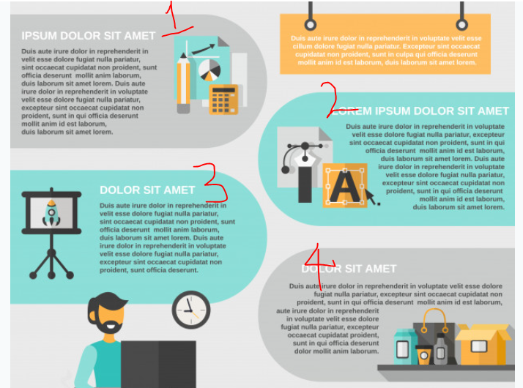 REF 1.

Tiempo estimado(Si aplica): |  | N.A.
Referencias: | https://www.freepik.es/vector-gratis/conjunto-infografias-marca_4352638.htm#page=1&query=tecnologia%20infografia&position=1

